属性切换系统
武器属性切换

 | 武器属性切换系统主要是关于主角奎托斯的所有武器的属性切换，属性切换可以切换武器的元素属性，元素属性关系到伤害的计算和属性技能的触发。

 | 1.伤害计算
 |  | 武器的元素属性切换后，会影响战斗的伤害，主角切换到冰属性武器则以主角的冰属性攻击与敌人的冰属性抗性来计算伤害。（以数值的公式为准）

 | 2.伤害数字
 |  | 武器的元素属性会影响伤害数字的颜色。

 |  |  | 冰属性 |  | 蓝色伤害数字
 |  |  | 火属性 |  | 红色伤害数字
 |  |  | 雷属性 |  | 黄色伤害数字
 |  |  | 冥属性 |  | 紫色伤害数字

 |  | 伤害数字的动画分为3种
 |  | 1.正常.主角的属性攻击与怪物的属性抗性持平的情况下（互相不超过30%），伤害数字播放正常的动画

 |  | 2.克制.主角的属性攻击比怪物的属性抗性高30%，伤害数字播放一个跳动的动画，且数字比较大，表示克制。

 |  | 3.被克制.主角的属性攻击比怪物的属性抗性低30%，伤害数字播放一个小的动画，数字小且颜色浅，表示被克制。

 | 3.元素技能的触发

 |  | 武器自身有一个基础的概率可以触发元素技能，每把武器的每种元素有两个元素技能，一个大技能和一个小技能。镶嵌宝石可以增加触发概率。

 |  | 镶嵌宝石会增加被镶嵌武器的元素技能触发概率，这个概率会同时影响4种元素，也就是，同一把武器每种元素的属性技能触发概率都是一样的。

 |  | 元素技能的触发，每次伤害事件判断触发概率，成功造成伤害的时候才能触发，优先选择造成伤害的对象作为属性技能的对象。

 |  | 武器元素属性技能表

 |  |  |  | 冰属性 | 火属性 | 雷属性 | 冥属性 | 基础概率
 |  |  | 链刃 | 小技能ID，大技能ID | 小技能ID，大技能ID | 小技能ID，大技能ID | 小技能ID，大技能ID | 小技能概率，大技能概率
 |  |  | 大剑
 |  |  | 锤子
 |  |  | 剑盾

 | 4.不同元素属性替换武器特效

 |  | 每把武器，切换到对应元素属性的时候，会替换掉对应的属性特效。默认显示的特效是火属性。

 |  | 元素属性用后缀名管理
 |  | 火属性是默认属性，为原特效名，其他属性加上对应属性的后缀。

 |  | 冰属性后缀 |  | _bing
 |  | 雷属性后缀 |  | _lei
 |  | 冥属性后缀 |  | _ming

 |  | 在动作特效的组件内，被勾上“元素特效”选项的特效，会根据玩家当前选择的武器属性替换对应后缀名的特效。
 |  | 在事件组中添加的特效也提供相同的选项

武器属性选择窗口弹出后，其他界面部分暗掉，选择属性完成后，切换火盆位置的属性对应特效。
武器属性切换界面

切换到技能面板时，这一栏动画过渡到只剩下武器，并且切换武器左边会切换对应的武器模型和属性特效

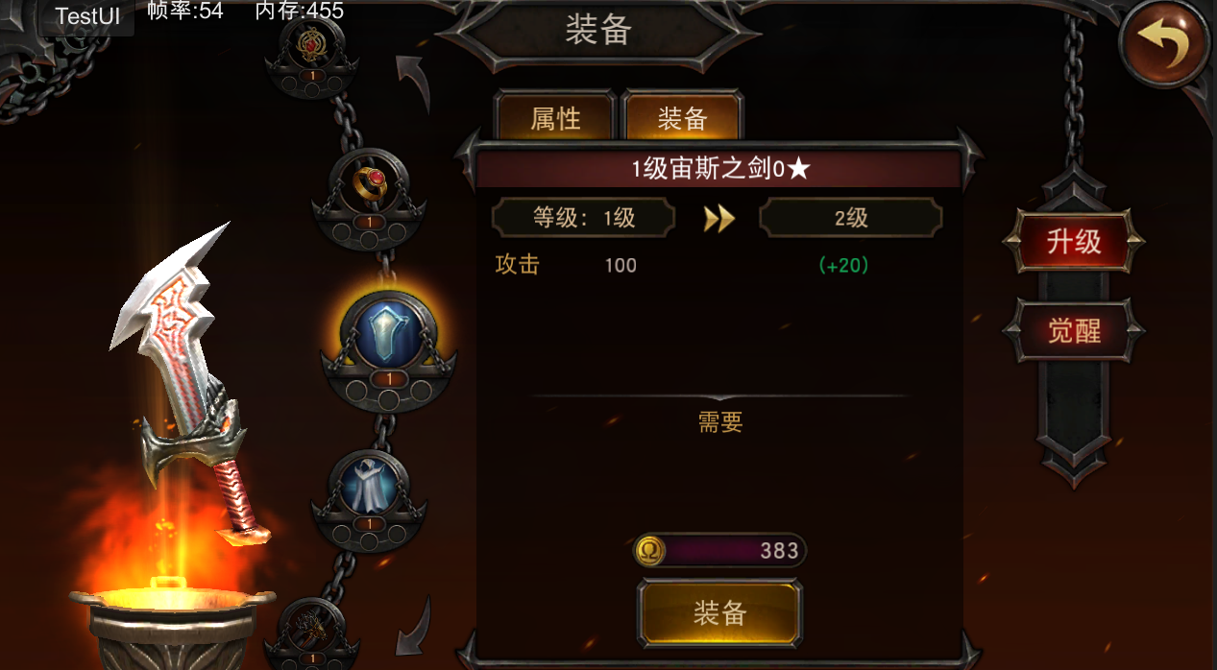

冰
技能
火
技能

雷
冥

武器属性
火盆的特效，要对应当前选中的武器属性作变化，每种属性对应1个特效，所有武器共用这几个特效。
武器属性

